상품제안서
루메나 넥밴드 무선 선풍기 (FAN PRO DUO) | 상품코드: F30682

 |  |  |  |  |  |  | 02-412-0044 | www.easy1.co.kr
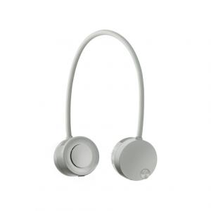

【상세/제작정보】 | <p><b><span style="font-size: 14pt;">*배송비 1BOX 24개 6000원(별도)</span></b></p>

【인쇄/포장옵션】 | DTF / 포장지포장

【공급단가】 | 수량 | 50~ | 100~ | 500~ | 1,000~ | 2,000~
*VAT별도 | 단가 | 28,470원 | 28,000원 | 27,280원 | 26,810원 | 26,100원

【상품 URL】 | http://www.easy1.co.kr/src/goods_detail.php?gdno=30682

